DFDs
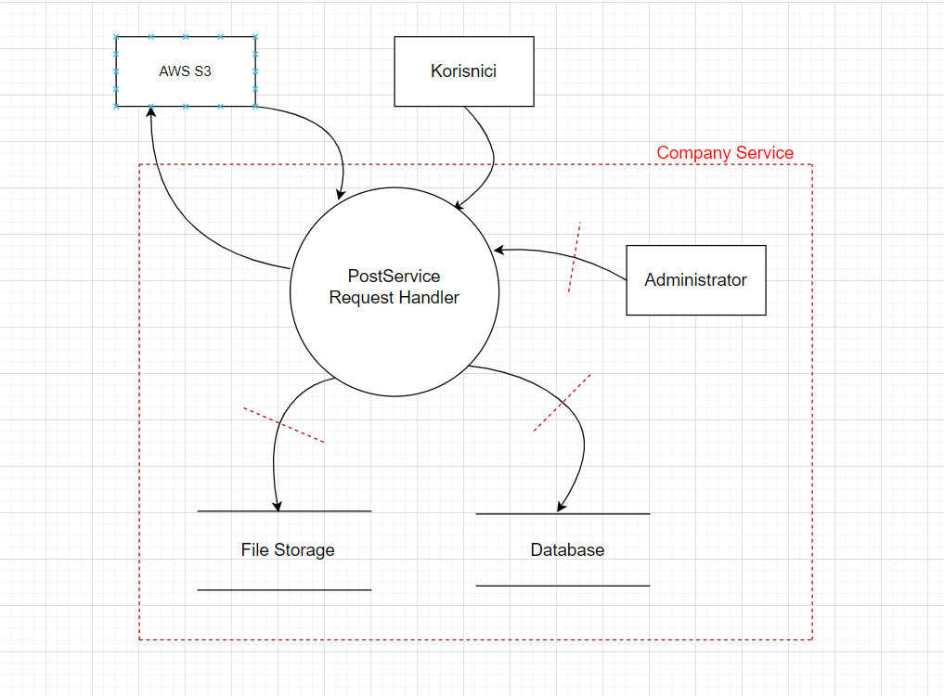
Context Diagram | Comments
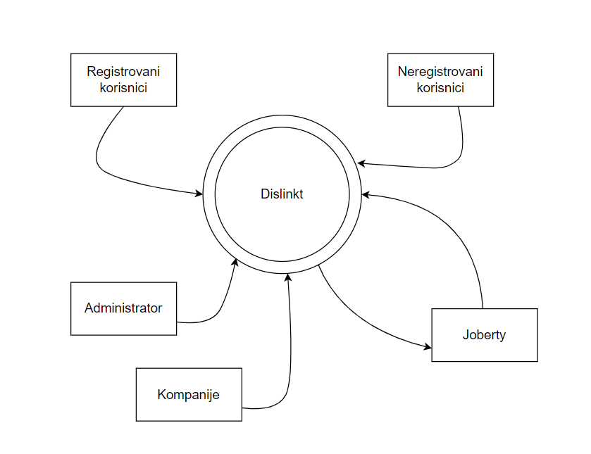 | Korisnici pristupaju informacionom sistemu putem interneta. Administrator se nalazi u istoj zoni mreže kao i ceo sistem. Joberty aplikacija je potpuno nezavisna aplikacija koja samo koristi uslugu Dislinkta.

Level 1
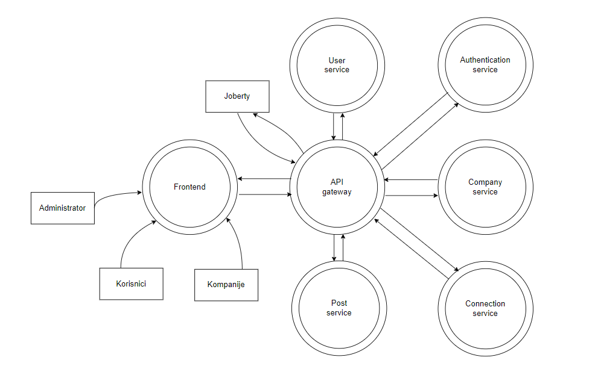

Level 1

